説明書
 | 本件は誰でも気軽に申し込めるものではありません 必ず団体責任者が取り纏めて申し込みしてください 複数団体を取り纏めて1件のファイルで送っていただけると助かります
 | ★同一団体からの複数回にまたがる申込は受理しません 必ず所属団体の責任者が取り纏めてから提出すること
 | ★令和7年12月5日（金）0：00～12月12日（金）24：00 以外は届かないように設定しますので絶対に送らないでください
 | ★エクセルファイル（拡張子xlsx）以外は受理しません わざわざPDFに変換されるとまたそれをスプレッドシート化して ファイルを作り直す大変煩雑な作業になるのでご遠慮ください
 | ★メール本文には「団体」「申込責任者」を書いてください 記入がないと紛れて処理できないことがあります
図2
 | 第61回愛知県社会人兼全日本シニア予選会 申込みファイル入力説明
図1

・ |  | でぬりつぶされたセルのみ入力することができます
 | （計算式がくずれないようにその他は保護されています）

・ | まず、申込書のシートに日付、申込責任者の各情報を記入してください（図1）

・ | 次に,各種目にそれぞれ申込む選手の情報を入力してください

・ | 種目はそれぞれドロップダウンリストから選択してください（図2）

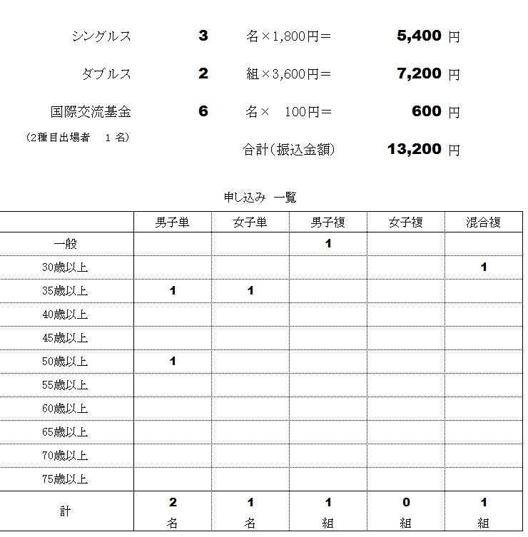
図3
・ | 全シート 種目ごとにまた同じ種目に複数組出場する場合は上からランク順
 | に記入してください（組合せに影響しますので上から強い順番に記入してください）

・ | 名前 は苗字と名前の間にを全角スペースをいれてください

・ | ふりがな はひらがなで、苗字と名前の間にを全角スペースをいれてください

・ | 県登録のチーム名 は協会に登録しているチーム名を記入してください
 | (例：岡崎フェニックス、東海クラブ、日本製鉄名古屋、個人登録、など)

・ | 生年月日 は西暦で1963/6/11 という形式で記入してください
 | 年齢は自動で表示されます
 | （全日本シニアの資格にあわせ来年4月1日時点での年齢が表示されます）
 | ※一般の部は記入不要です

・ | 会員番号（10桁必須 8桁は入力不可）は必ず記入してください

・ | 混合複は男子が上女子が下に氏名を記入してください

・ | 「集約」のシートは記入する必要はありません

・ | 記入が全て終わりましたら「申込書」に参加料の合計が表示されますのでご確認ください（図3）

※ | その他不明な点がありましたら 競技委員会までお問合せください

 | 愛知県バドミントン協会 競技委員会 内田 公明 info@badminton-aichi.com

 |  |  | 更新履歴
 |  |  | 2017/11 | 全日本シニアの申込ファイルを県社会人用に転用
 |  |  | 11/19 | 年齢基準日を訂正
 |  |  | 11/23 | mix種目INDERCT抜けを修正
 |  |  | 2019/11 令和元年度用
 |  |  | 2020/11 令和2年度用
 |  |  | 2021/11 令和3年度用

